Лист1
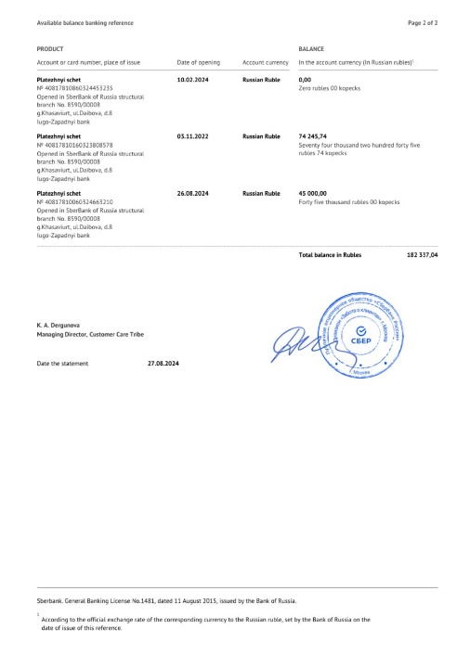 | https://google.com | 24234 | B
 | https://youtube.com | 44 | C

